LOGO
 SYSTÈME DE DÉTECTION INCENDIE
SYSTÈME ANTI-INTRUSION
RÉSEAU INFORMATIQUE
SYSTÈME DE VIDÉOSURVEILLANCE |  |  |  |  |  | 
TÉLÉPHONIE IP
CONTRÔLE D’ACCÈS |  |  | 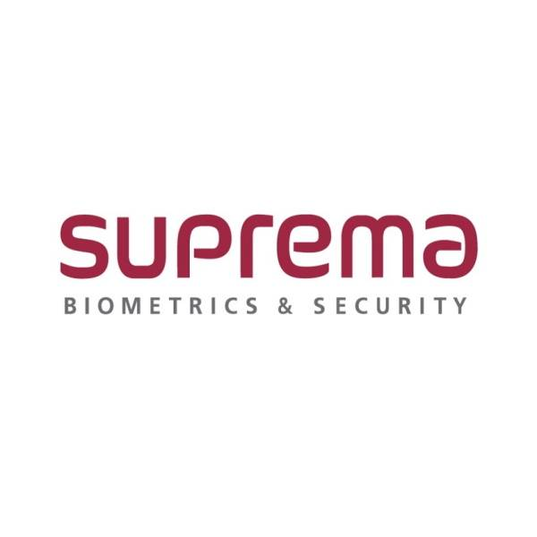
 AUDIOVISUEL |  |  |  |  | 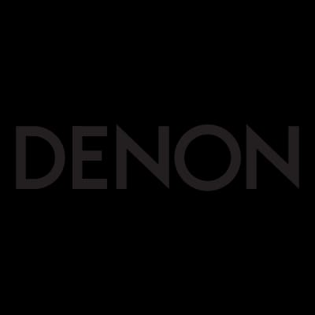
DOMOTIQUE & SMART HOME
MOTORISATION PORTAIL & GARAGE |  |  |  | 
RESEAU OPTIQUE |  | 
TELEDESTRIBUTION | 

